MEBLE

 |  | Kalkulacja kosztów zakupu Ekopracowni | Fabryka Pomocy Naukowych sp. z o.o. w Nysie
 |  |  | Słowiańska 7; 4-300 Nysa Tel: 77 4332491 Fax: 774333656
 |  |  | www.sklep.fpnnysa.com.pl ; fpn@fpnnysa.com.pl
 |  | Proszę wpisać ilość przy żądanych pozycjach
LP | NAZWA | ZDJĘCIE | NUMER KATALOGOWY | ILOŚĆ | CENA BRUTTO | WARTOŚĆ BRUTTO
1 | Krzesło szkolne NYSA /Nr 3 lub 4/ | 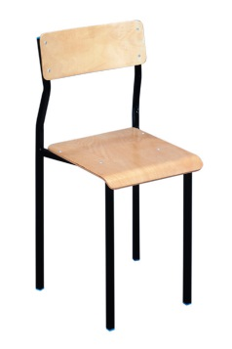 | 07-016_3 |  | 119.31 zł | - zł
2 | Krzesło szkolne NYSA /Nr 5 lub 6/ |  | 07-016_5 |  | 119.31 zł | - zł
3 | Krzesło szkolne NYSA /Nr 7/ |  | 07-016_7 |  | 121.77 zł | - zł
4 | Krzesło szkolne NYSA-OKI /Nr 3 lub 4/ | 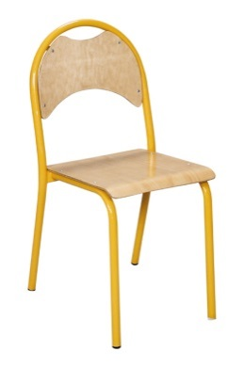 | 20-001-6_3 |  | 138.99 zł | - zł
5 | Krzesło szkolne NYSA-OKI /Nr 5 lub 6/ |  | 20-001-6_5 |  | 138.99 zł | - zł
6 | Krzesło szkolne NYSA-OKI /Nr 7/ |  | 20-001-6_7 |  | 138.99 zł | - zł
7 | KRZESŁO SZKOLNE regulowane MIESZKO-R /rozmiar Nr 3÷4/ | 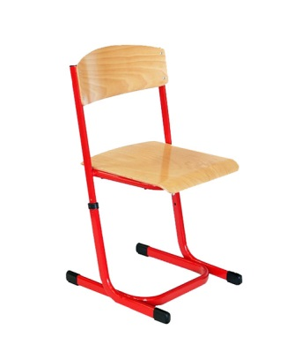 | 20-001-14_3 |  | 217.71 zł | - zł
8 | KRZESŁO SZKOLNE z regulowaną wysokością MIESZKO-R / rozmiar Nr 5÷6/ |  | 20-001-14_5 |  | 218.94 zł | - zł
9 | KRZESŁO OBROTOWE ERGO |  | 20-003-12 |  | 549.81 zł | - zł
10 | Stół szkolny NYSA 1-os. /składany/ Nr 3 lub 4 | 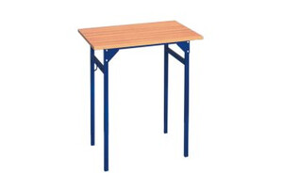 | 21-001-1_3 |  | 212.79 zł | - zł
11 | Stół szkolny NYSA 1-os. /składany/ Nr 5 lub 6 |  | 21-001-1_5 |  | 212.79 zł | - zł
12 | Stół szkolny NYSA 1-os. /składany/ Nr 7 |  | 21-001-1_7 |  | 212.79 zł | - zł
13 | Stół szkolny NYSA 2-os. /składany/ Nr 3 lub 4 | 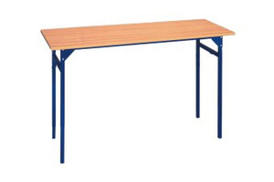 | 21-001-2_3 |  | 247.23 zł | - zł
14 | Stół szkolny NYSA 2-os. /składany/ Nr 5 lub 6 |  | 21-001-2_5 |  | 247.23 zł | - zł
15 | Stół szkolny NYSA 2-os. /składany/ Nr 7 |  | 21-001-2_7 |  | 257.07 zł | - zł
16 | Stół szkolny NYSA-OK jednoosobowy składany Nr 3 lub 4 | 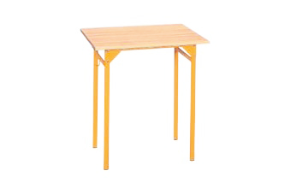 | 21-001-10_3 |  | 226.32 zł | - zł
17 | Stół szkolny NYSA-OK jednoosobowy składany Nr 5 lub 6 |  | 21-001-10_5 |  | 226.32 zł | - zł
18 | Stół szkolny NYSA-OK jednoosobowy składany Nr 7 |  | 21-001-10_7 |  | 243.54 zł | - zł
19 | Stół szkolny NYSA-OK dwuosobowy / składany / Nr 3 lub 4 | 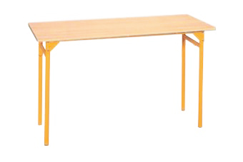 | 21-001-11_3 |  | 258.30 zł | - zł
20 | Stół szkolny NYSA-OK dwuosobowy / składany / Nr 5 lub 6 |  | 21-001-11_5 |  | 258.30 zł | - zł
21 | Stół szkolny NYSA-OK dwuosobowy / składany / Nr 37 |  | 21-001-11_7 |  | 270.60 zł | - zł
22 | Stół szkolny regulowany NYSA-OK jednoosobowy /o reg. wysokości/ Nr 3÷6 | 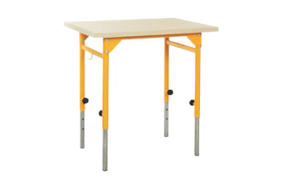 | 21-001-13 |  | 264.45 zł | - zł
23 | Stół szkolny regulowany NYSA-OK dwuosobowy /o reg. wysokości/ Nr 3÷6 | 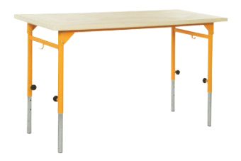 | 21-001-14 |  | 271.83 zł | - zł
24 | Stół trapezowy NYSA-OK /Nr 3 lub 4/ | 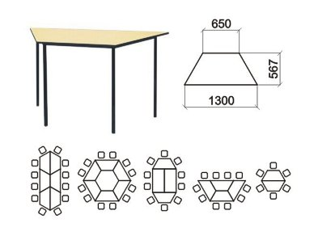 | 21-001-36_3 |  | 429.27 zł | - zł
25 | Stół trapezowy NYSA-OK /Nr 5 lub 6/ |  | 21-001-36_5 |  | 432.96 zł | - zł
26 | Stół trapezowy NYSA-OK /Nr 7 |  | 21-001-36_7 |  | 436.65 zł | - zł
27 | Biurko dla nauczyciela 1-szafkowe | 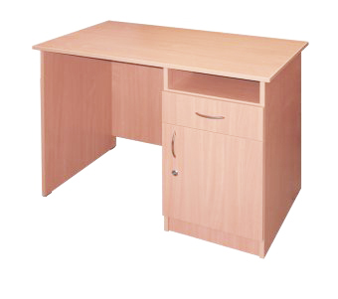 | 21-003-18 |  | 489.54 zł | - zł
28 | Stół laboratoryjny ( demonstracyjny ) NYSA SD-3 (bez wyposażenia) | 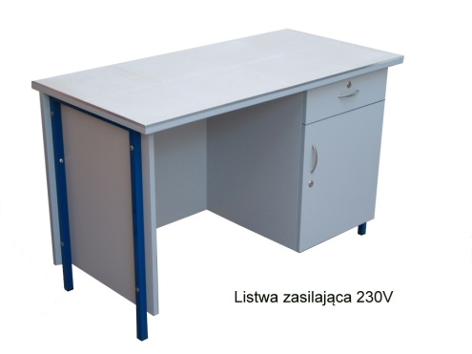 | 07-008-3 |  | 2,044.26 zł | - zł
29 | Stół laboratoryjny ( demonstracyjny ) 2-szafkowy NYSA (bez wyposażenia) | 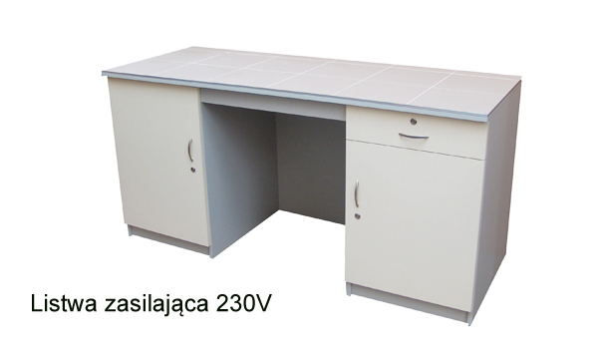 | 07-008-9 |  | 3,186.93 zł | - zł
30 | Wyciąg chemiczny WCH-NYSA dygestorium | 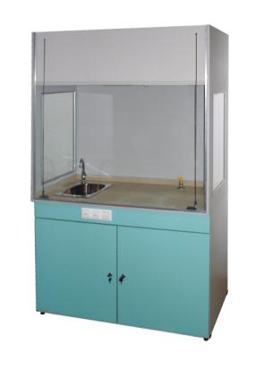 | 07-004-2 |  | 7,127.85 zł | - zł
31 | Zestaw mebli do pracowni przyrodniczej Ekopracownia | 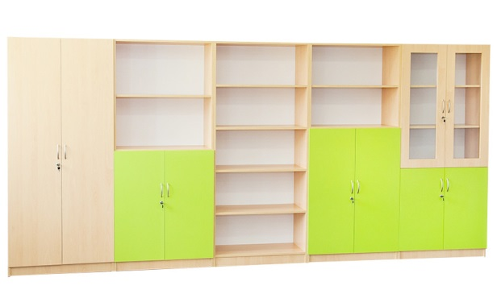 | 22-002-70a |  | 3,378.81 zł | - zł
32 | Zestaw mebli szkolnych WARTA | 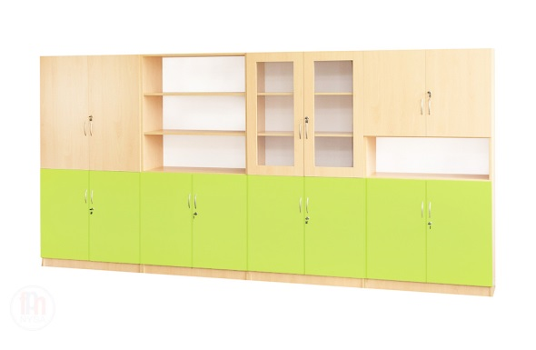 | 22-002-50 |  | 3,277.95 zł | - zł
33 | WÓZEK NA MAPY /wersja metalowa/ | 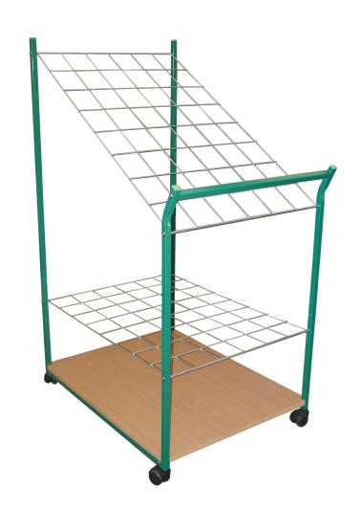 | 25-003-5 |  | 590.40 zł | - zł
34 | MOBILNY STOJAK DO PRZECHOWYWANIA PLANSZ /NA KÓŁKACH/ |  | 25-003-4 |  | 241.08 zł | - zł
35 | MOBILNY STOJAK DO ZAWIESZANIA MAP I PLANSZ NA KÓŁKACH | 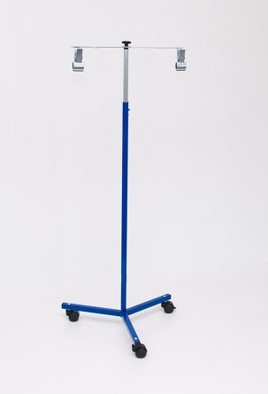 | 25-001-3 |  | 327.18 zł | - zł
36 | MOBILNY STOJAK DO PRZECHOWYWANIA MAP /NA KÓŁKACH/ | 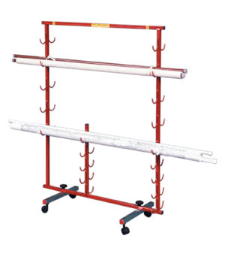 | 25-003-2 |  | 507.99 zł | - zł
37 | Tablica obrotowo-jezdna biała 170x102 wys. 185 cm | 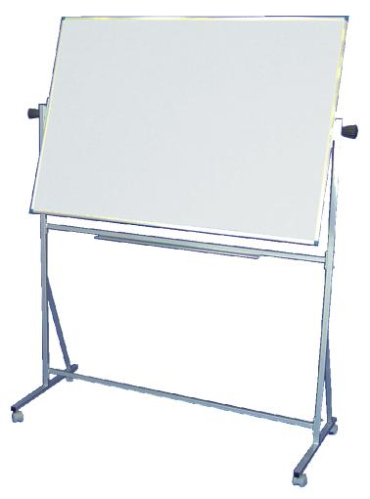 | 25-006-6 |  | 878.22 zł | - zł
38 | Tablica pojedyncza biała 170x102cm |  | 25-008-11 |  | 437.88 zł | - zł
39 | Stojak potrójny na worki do segregacji odpadów typ SN3W-K | 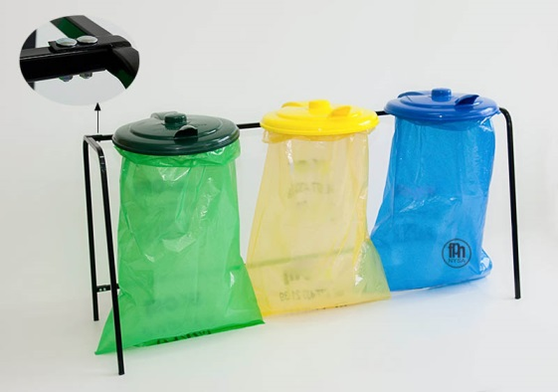 | 01-703 |  | 376.38 zł | - zł
Razem: |  |  |  |  |  | - zł

 | Zapraszamy do kontaktu z działem handlowym:
 | Monika Łęska | Tel: 774332491 wew. 1 mail: monika@fonnysa.com.pl
 | Agata Kaczmarczyk | Tel: 774332491 wew. 1 mail: agata@fpnnysa.com.pl
 | Magdalena Skrzypiec-Sabat | Tel: 774332491 wew. 1 mail: magda@fpnnysa.com.pl
 | Roman Kręciproch | Tel: 774332491 wew. 2 mail: roman@fpnnysa.com.pl

